初期表示エビデンス
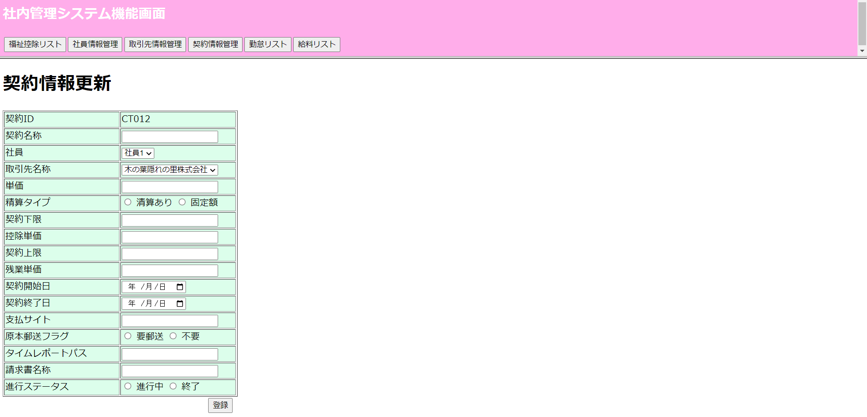
①契約情報リスト画面の初期表示

②契約情報更新画面

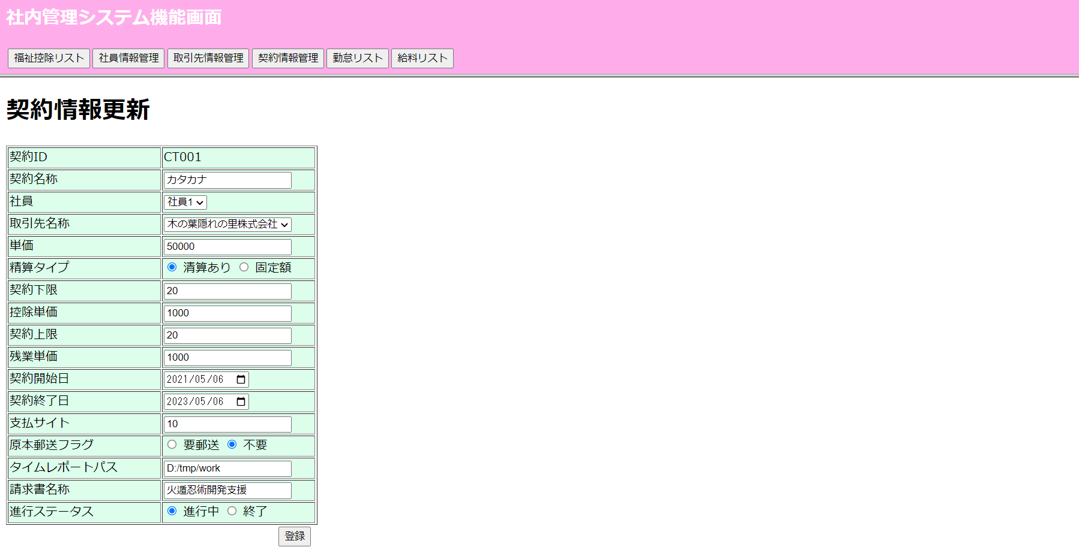

③契約情報更新画面にて新規追加処理

全エラーメッセージチェックエビデンス
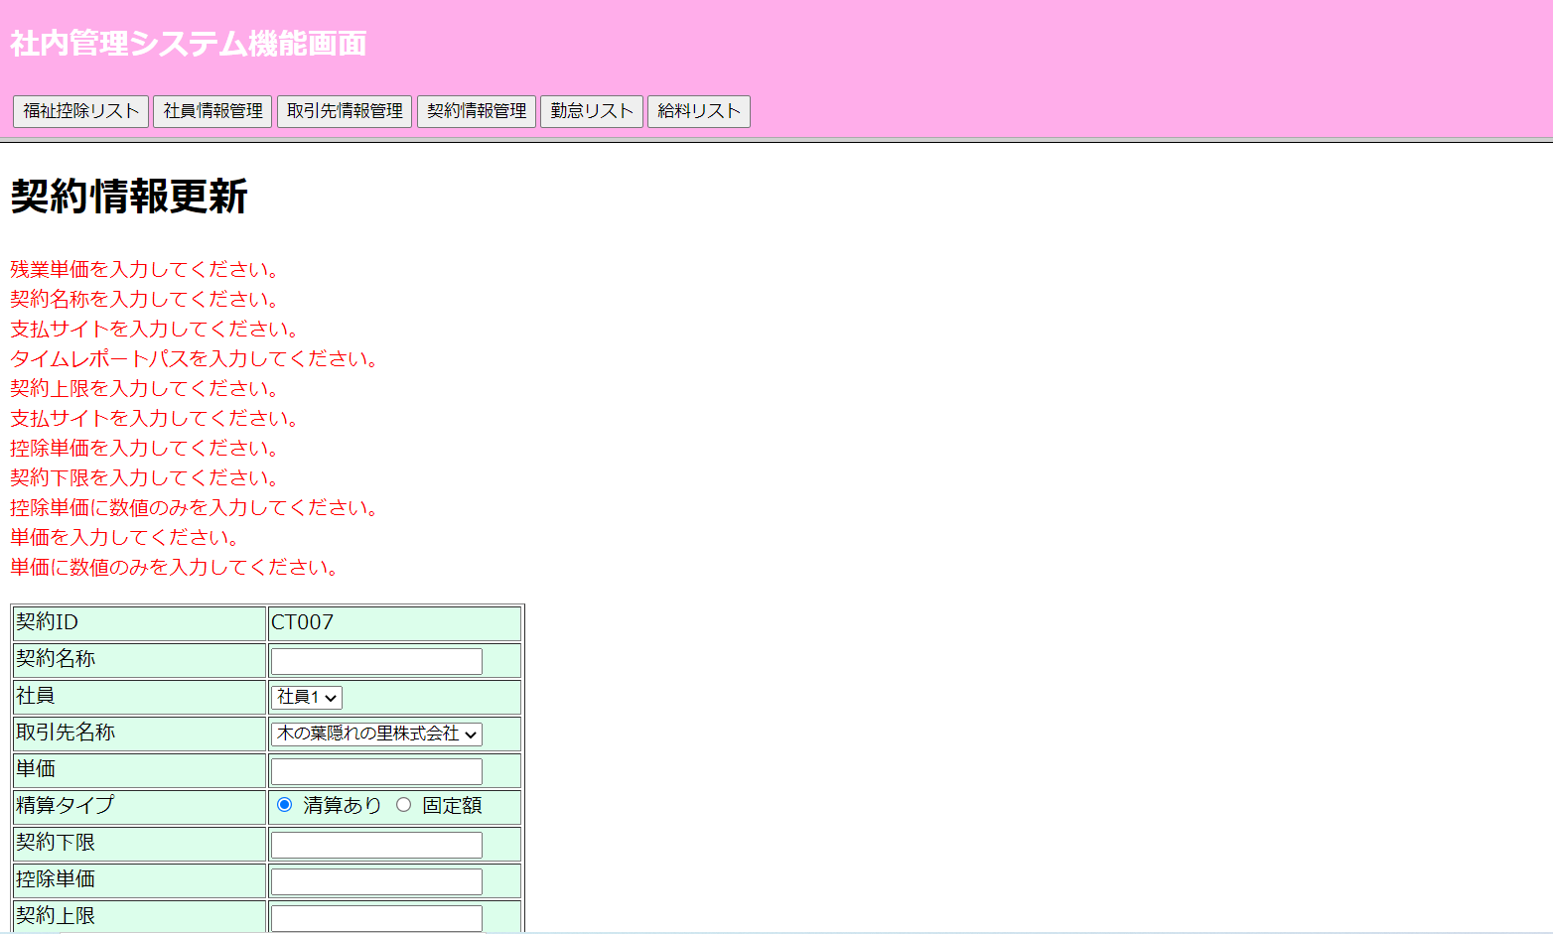
全エラーメッセージチェック

単独エラーメッセージチェックエビデンス
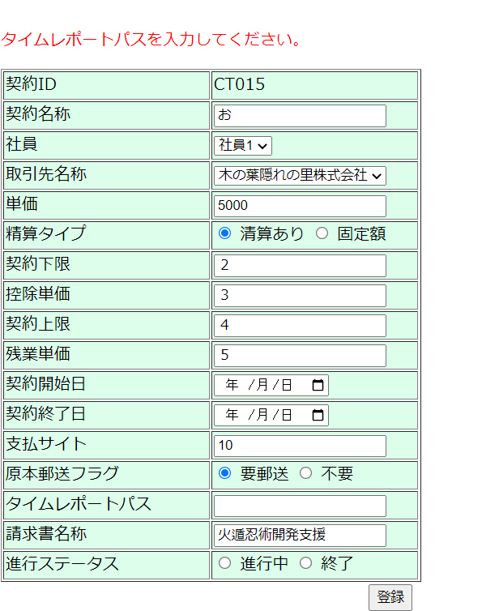
①更新画面にて更新処理

 | 1）契約名所が空のまま「登録ボタン」クリック

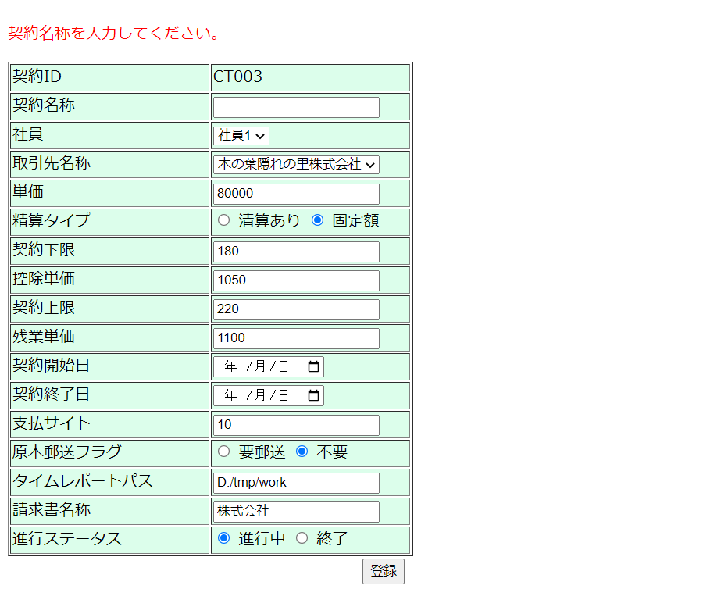

 | 2）単価が空のままに、「登録」ボタンをクリック

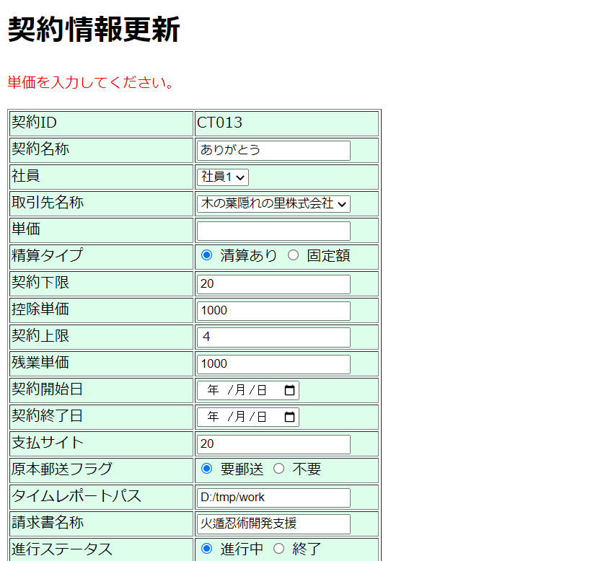

 | 3）契約下限が空のままに、「登録」ボタンをクリック

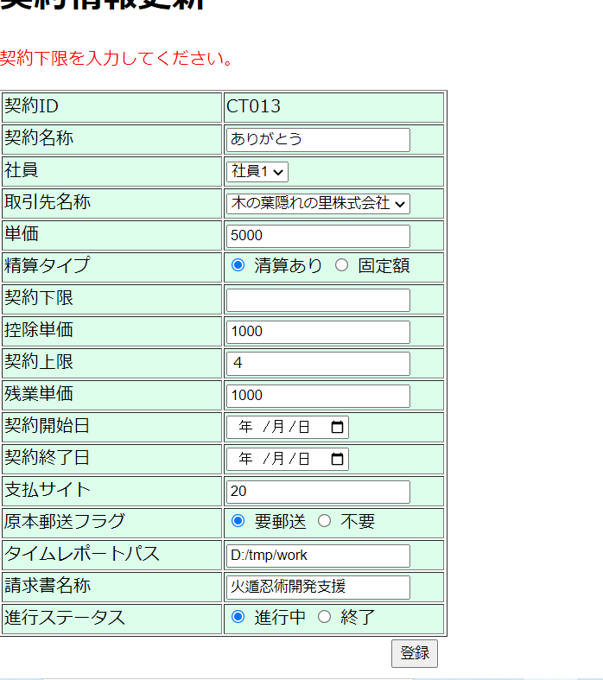

 | 4）控除単価が空のままに、「登録」ボタンをクリック

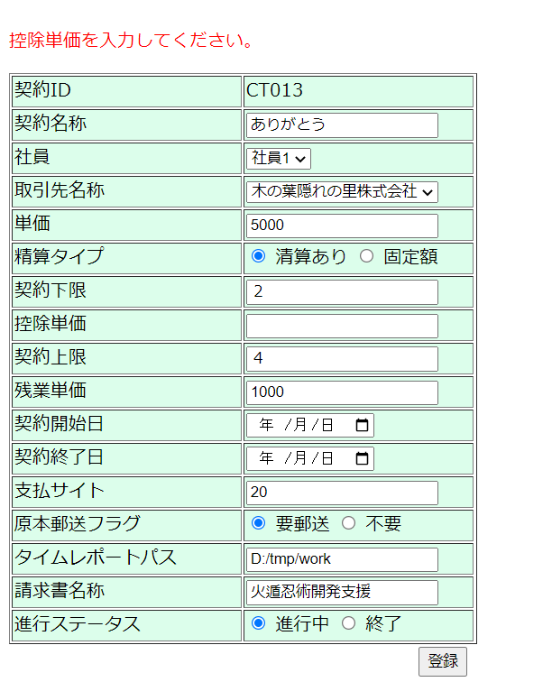

 | 5）契約上限が空のままに、「登録」ボタンをクリック

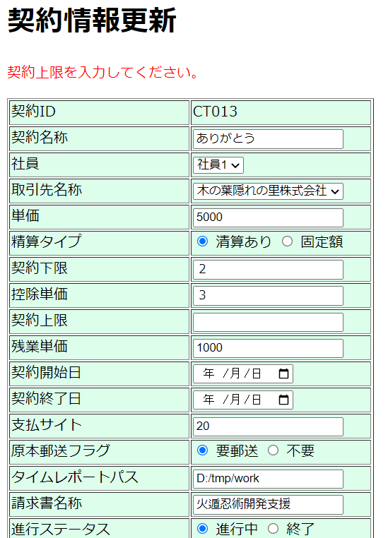

 | 6）残業単価が空のままに、「登録」ボタンをクリック

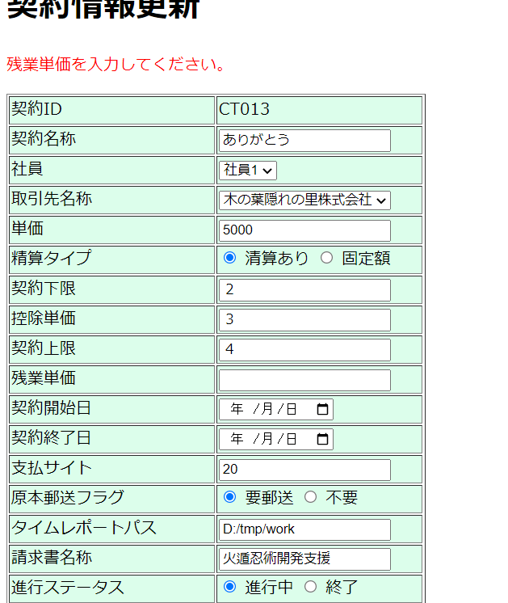

 | ７）支払サイトが空のままに、「登録」ボタンをクリック

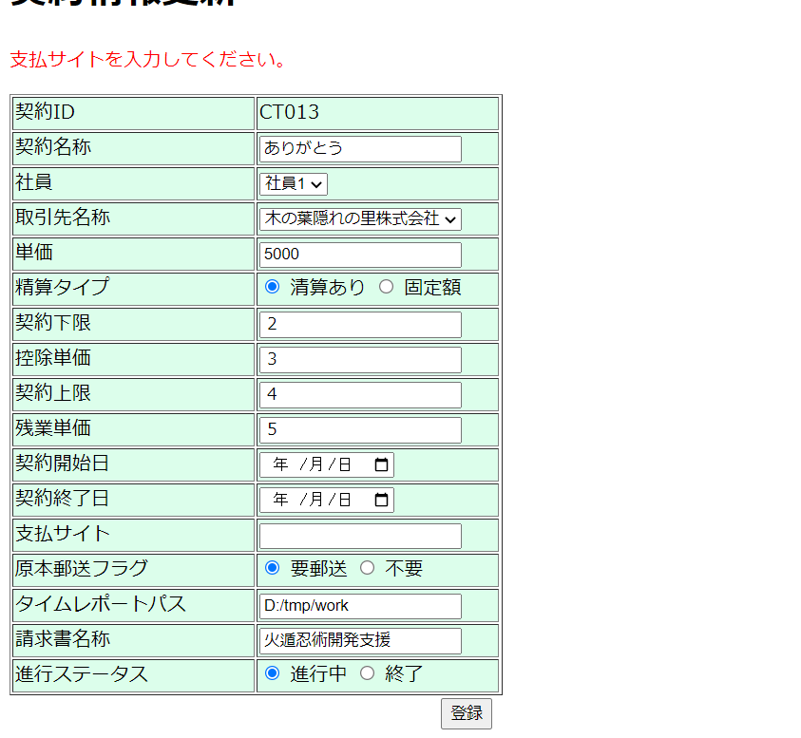

 | ８）タイムレポートパスが空のままに、「登録」ボタンをクリック

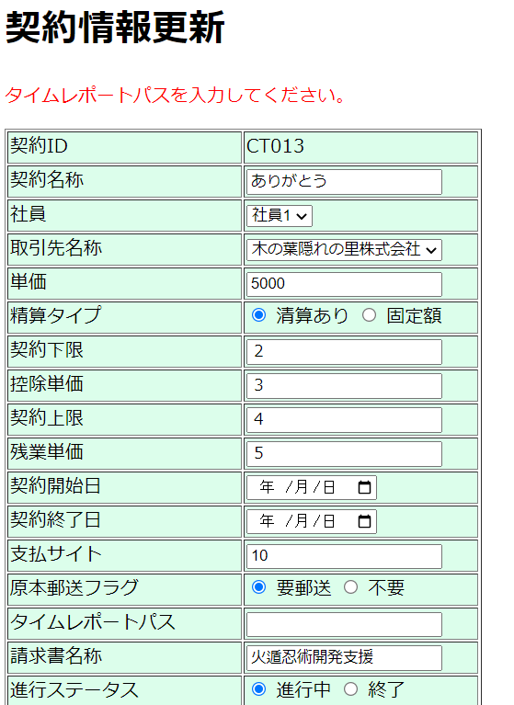

②更新画面にて新規処理のエラーメッセージ表示

 | 1）契約名所が空のまま「登録ボタン」クリック

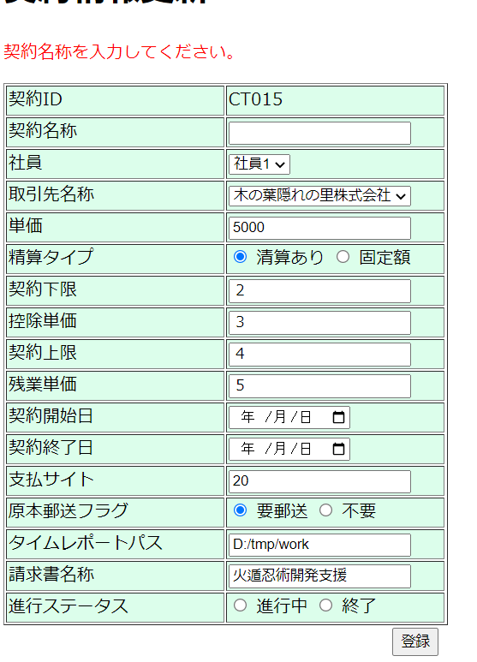

 | 2）単価が空のまま「登録ボタン」クリック

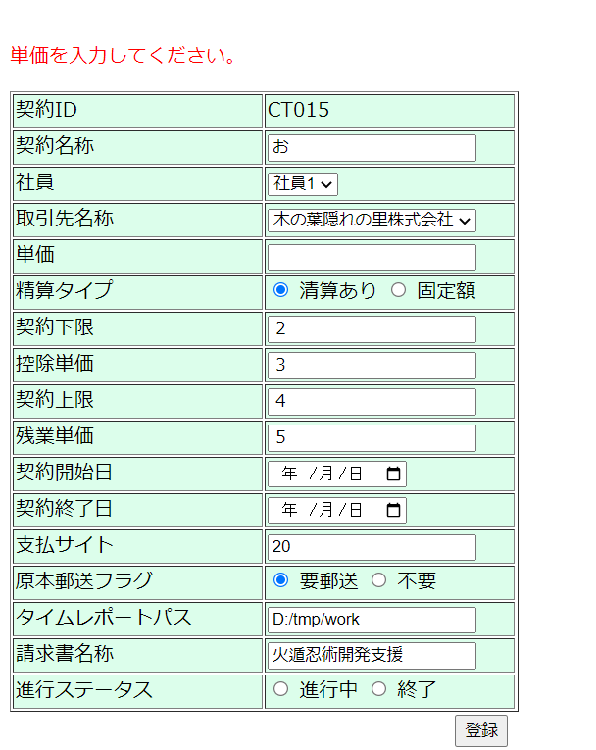

 | 3）契約下限が空のまま「登録ボタン」クリック

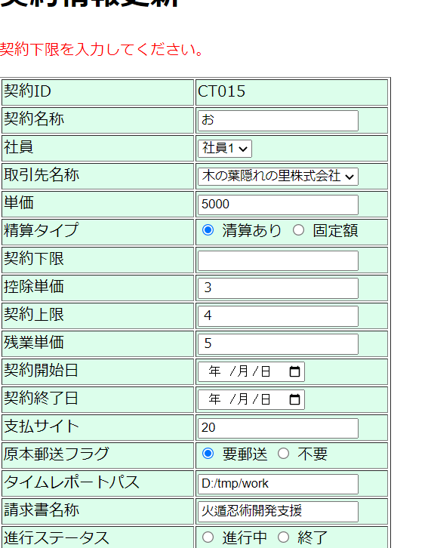

 | 4）控除単価が空のまま「登録ボタン」クリック

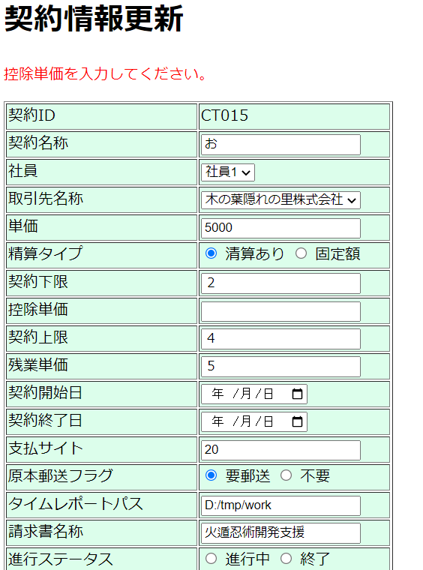

 | 5）契約上限が空のまま「登録ボタン」クリック

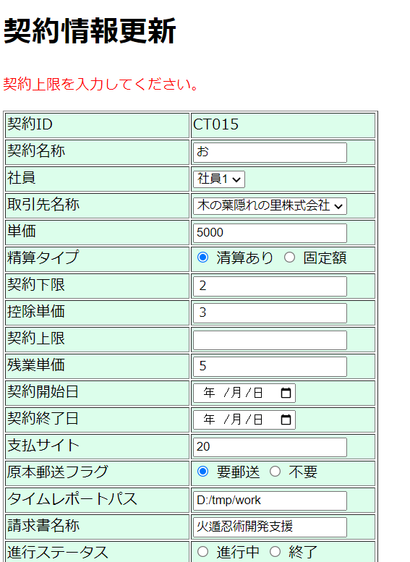

 | 6）残業単価が空のまま「登録ボタン」クリック

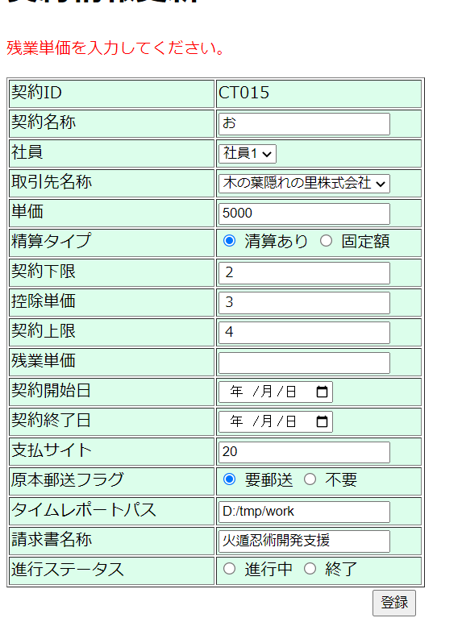

 | 7）支払サイトが空のまま「登録ボタン」クリック

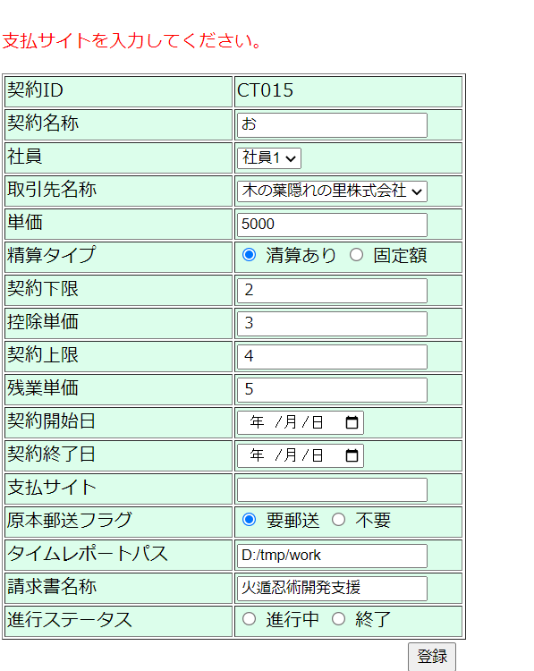

 | 8）タイムレポートパスが空のまま「登録ボタン」クリック

更新処理の入力チェックエビデンス
①更新処理の入力チェック

 | 画面に入力 | 更新後の契約リスト画面

 | 1）契約名所 | 1）契約名所

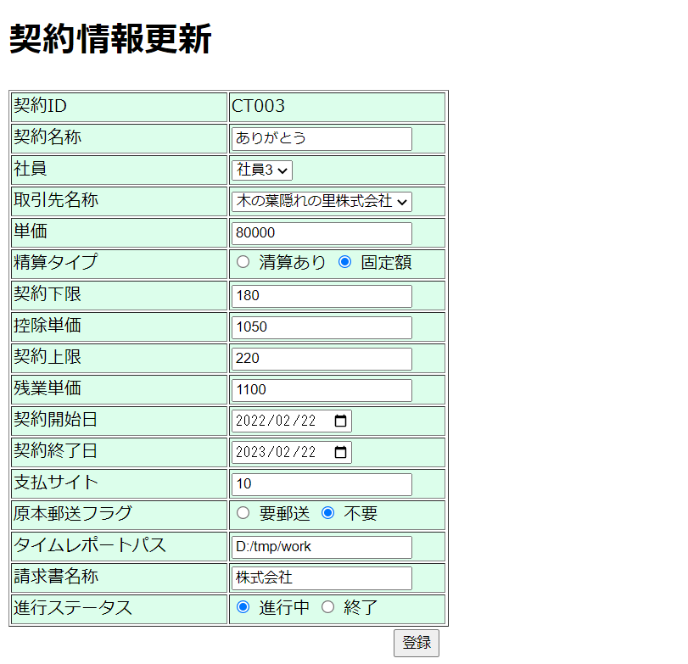

 | 2）単価 | 2）単価

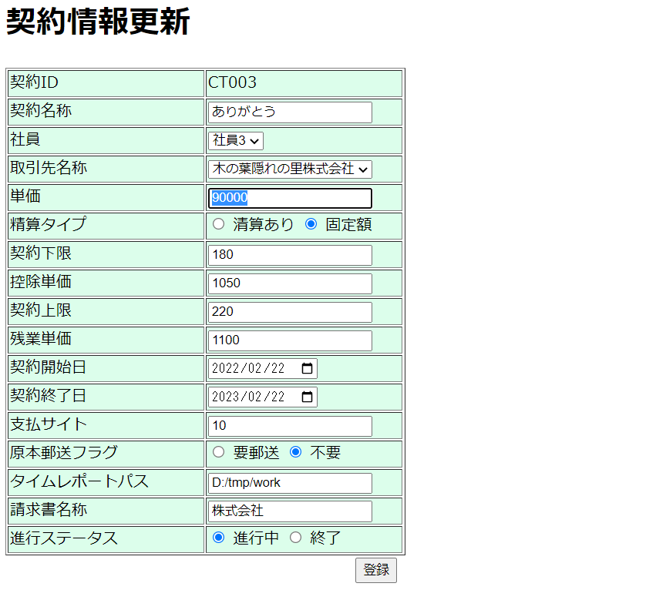

 | 3）清算タイプ | 3）清算タイプ

 | 4）契約下限 | 4）契約下限

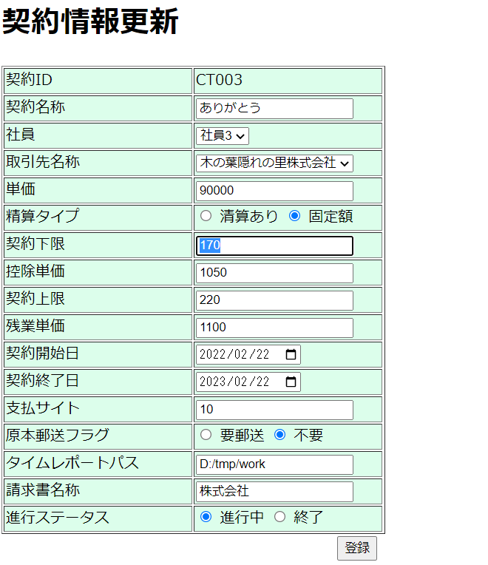

 | 5）控除単価 | 5）控除単価
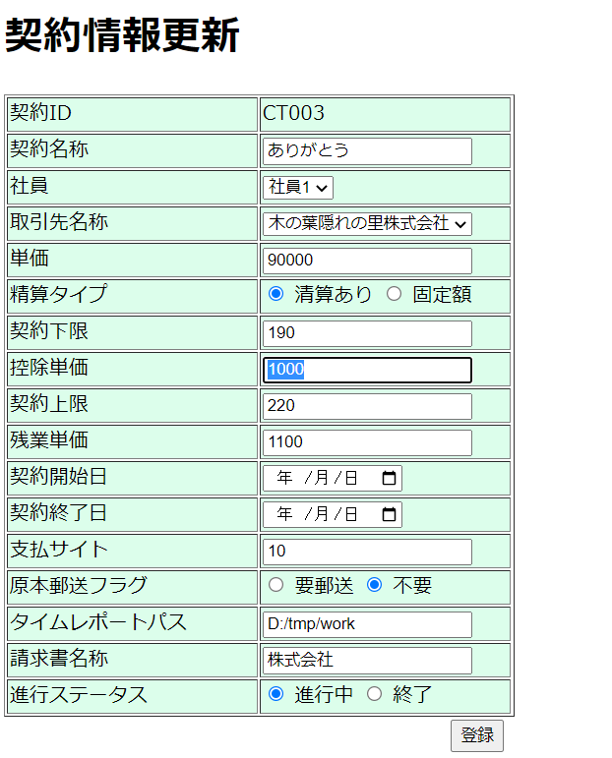

 | 6）契約上限 | 6）契約上限

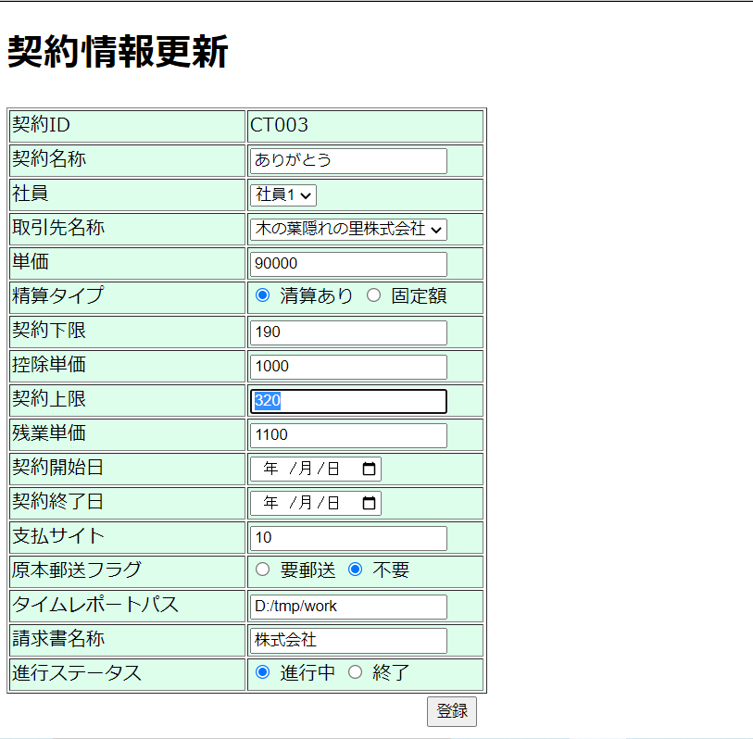

 | 7）残業単価 | 7）残業単価

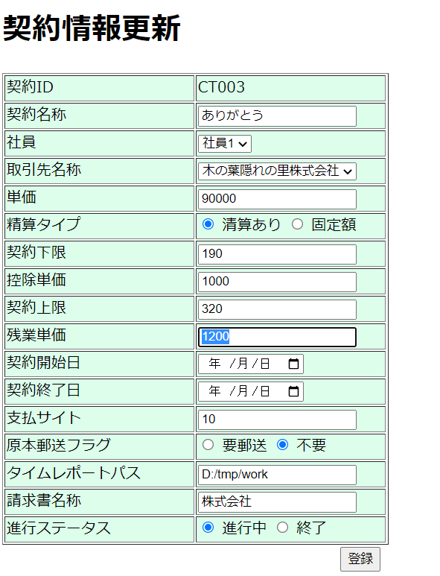

 | 8）契約開始日 | 8）契約開始日

 | 9）契約終了日 | 9）契約終了日

 | 10）支払サイト
 |  | 10）支払サイト
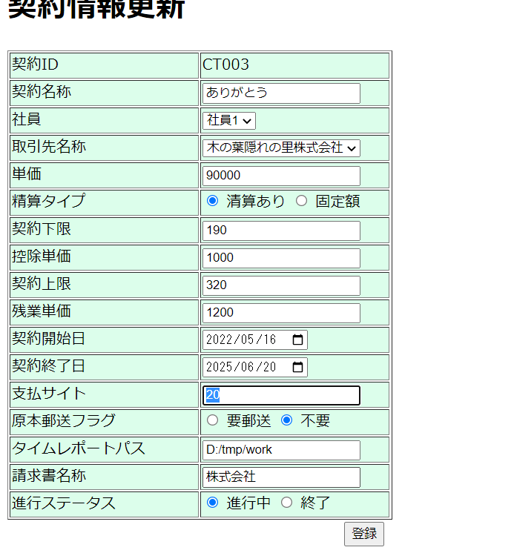

 | 11）原本郵送フラグ | 11）原本郵送フラグ

 | 12）タイムレポートパス | 12）タイムレポートパス

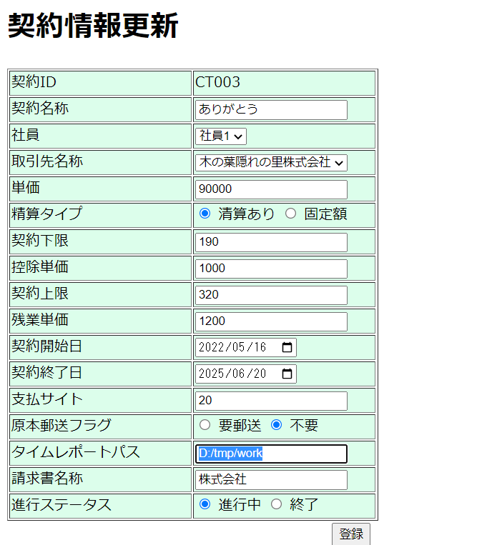

 | 13）請求書名称 | 13）請求書名称

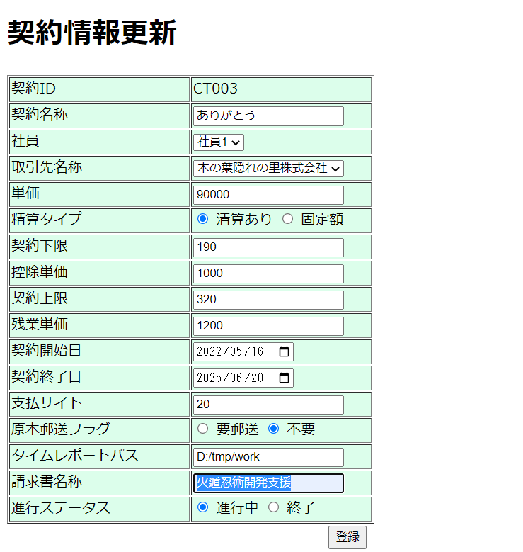

 | 14）進行ステータス | 14）進行ステータス

新規処理入力チェックエビデンス
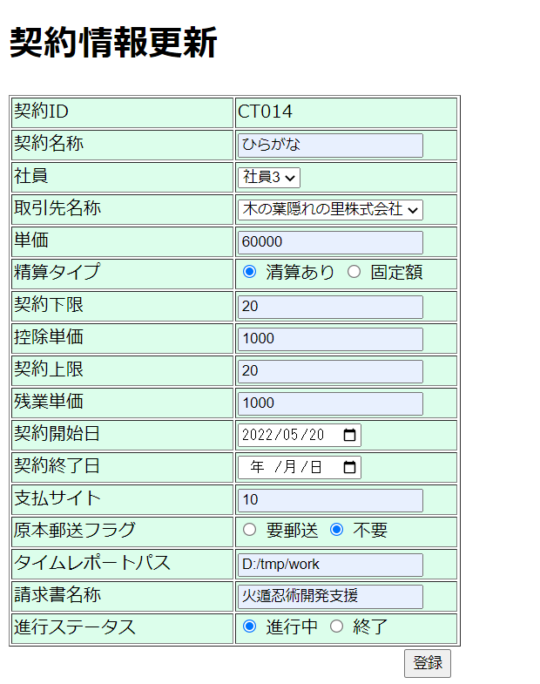
新規処理の入力チェック

 | 画面の各項目に入力 | 入力後の画面結果

